02业务架构图
业务架构图
2.1业务上下文图
待研发系统位于上下文图的中心，所有和待研发系统有关联关系的系统，环境和活动围绕在它的周围。但是，上下文图不提供系统内部结构的任何信息。上下文图的目的是通过明确系统相关的外部因素和事件，促进更完整地识别系统需求和约束。
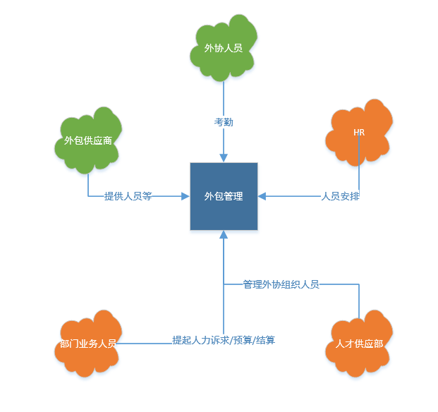

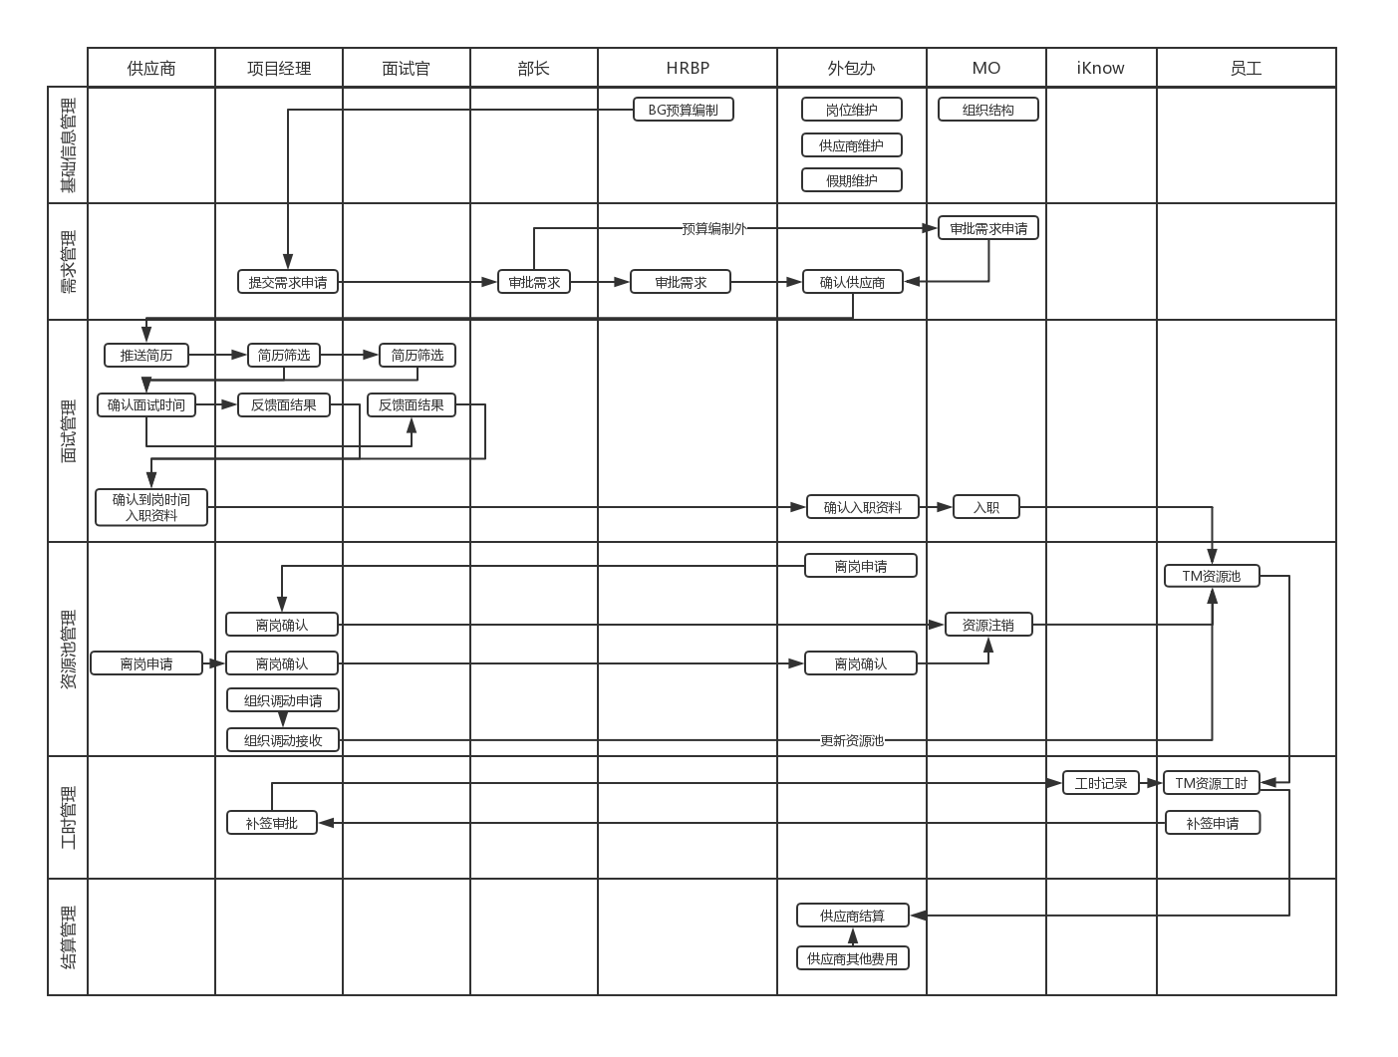
2.2业务流图
总体业务流程，建模实践中常采用：0层数据流图、流程图、跨职能流程图等形式。这些方法的目的是一致的.

2.3业务功能列表
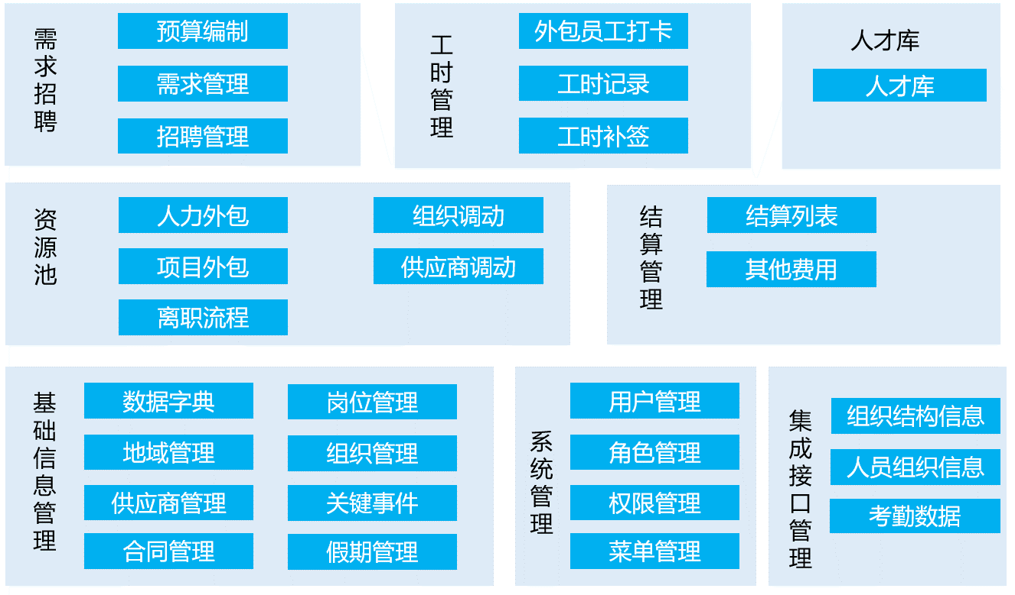

2.4业务功能描述

功能 | 业务场景 | 业务流程 | 业务概念与数据
 | 此业务发生的条件及情形 | 此业务的执行过程 | 此业务所涉及定义及相关的信息/数据
招聘管理 | 人员面试 | 1、面试官筛选简历，可以单个筛选或多个赛选，如果批量筛选，只能筛选批量通过或批量拒绝。 2、面试官筛选简历不通过，流程结束。 3、面试官筛选简历通过->供应商预约时间->面试不通过，流程结束。 4、面试官筛选简历通过->供应商预约时间->面试通过->面试官评级/评价->进入资料审核场景。 | 面试官信息 简历明细 人员预约信息 面试记录
 | 资料审核 | 1、供应商提供入场材料->人才供应部审核->通过后进入人员入场场景。 2、供应商提供入场材料->人才供应部审核->审核不通过，驳回供应商，重新提供材料 | 人员入场材料 人才供应部审核记录
 | 人员入场 | 1.部门助理申请资产->HR办理入场 2.如果HR发现资料不符，驳回供应商，重新提供材料 | 入场分配资产 人员入场记录

